修理依頼書
 |  |  |  |  |  |  |  |  |  |  |  |  |  |  | （サトー ⇔ お客さま 直修理依頼書）
 |  |  |  |  |  |  |  |  |  |  |  |  |  | 依頼日 年 月 日

ハンドラベラー修理依頼書

 | 修理内容について
 | 機種名 | 必ずご記入ください。 |  |  |  |  |  |  |  |  |  |  | 製造番号 |  | 必ずご記入ください。
 | 障害内容 | レ点を付けてください。 |  |  |  |  |  |  |  |  |  |  |  |  | ラベル印字サンプル貼付欄
不良内容が判る
印字ラベルを
貼付してください。
 |  |  |  | ラベル送り不良 |  |  |  | 印字不良 |  | 下蓋破損 |  |  | 部品の破損
 |  |  |  | その他の故障 |  |  |  | オーバーホール
 |  | 詳細

 | オプションを ご使用の場合 |  | □ 印字組換 有り □ オプション品 有り → □ 交換希望有り
 |  | ※印字組み換え作業やオプション品（※例１）に関わる修理が有る場合は別途費用が発生いたします。 ※オプション品（※例１）の交換は別途ご購入となります。 ※印字組替やオプション品（※例１）の機器は修理機を送付する前に販売店又は弊社営業担当にご連絡ください。

 |  |  |  |  |  |  |  |  |  |  |  |  |  |  | ※例１：英字バンド、ゴムプレート（別注品）
 | ご利用者様
 | 会社名
 | 部署 ・ ご担当者名 |  |  |  | 部署 |  |  |  |  |  |  |  |  |  | ご担当者
 | 住 所 |  |  |  | 〒
 | 電話 ・ FAX |  |  |  | 電話 |  |  |  | - |  | ｰ |  | FAX |  |  | - | ｰ
 | メールアドレス

 | 修理完了ハンドラベラーのご返却先 |  |  |  |  |  |  |  |  |  |  |  | 同上
 | 会社名
 | 部署 ・ ご担当者名 |  |  |  | 部署 |  |  |  |  |  |  |  |  |  | ご担当者
 | 住 所 |  |  |  | 〒
 | 電話 ・ FAX |  |  |  | 電話 |  |  |  | - |  | ｰ |  | FAX |  |  | - | ｰ

 | ご請求先 |  |  |  | 同上
 | 会社名
 | 部署 ・ ご担当者名 |  |  |  | 部署 |  |  |  |  |  |  |  |  |  | ご担当者
 | 住 所 |  |  |  | 〒
 | 電話 ・ FAX |  |  |  | 電話 |  |  |  | - |  | ｰ |  | FAX |  |  | - | ｰ
 | メールアドレス
 | ※お支払方法は、お振込となりますので予めご了承ください。

 | 【出荷時のご連絡】 |  |  |  |  |  | ※機器発送後の出荷連絡先、連絡方法について、お選びください。
 | ご希望連絡先・方法 |  |  |  |  | 不要 |  |  |  | ご利用者様 |  |  |  |  |  | ご請求先
 |  |  |  |  |  |  |  |  |  | Eメール |  |  |  |  |  | FAX

 | 故障製品の送付先（元払いにて、修理依頼書とご使用中のラベルも一緒に送付をお願いいたします。）
 | 株式会社サトー 加須メンテナンスセンター |  |  |  |  |  |  |  |  |  |  | 株式会社サトー 奈良メンテナンスセンター
 | 〒347-0010 埼玉県加須市大桑1-16-1 |  |  |  |  |  |  |  |  |  |  | 〒639-1032 奈良県大和郡山市池沢町321-38
 |  |  |  |  |  |  |  |  |  |  |  |  |  |  |  | （西日本ロジスティクス内）
 | TEL：0120-696-310 FAX：0480-66-0431 |  |  |  |  |  |  |  |  |  |  | TEL：0120-696-310 FAX：0743-58-3645

※上記どちらのセンターでも対応可能ですので、最寄りセンターへ送付をお願いいたします。
※この依頼書は、サトー製ハンドラベラー専用の修理依頼書です。１台につき１枚のご記入をお願いいたします。
※修理のご依頼・修理費用等お問合せ・ご相談は、
製品をご購入された販売店へ、ご不明な場合は弊社お客さまヘルプデスクへご連絡をお願いいたします。
※修理費用は定額ですが機種により金額が異なりますので、事前に金額をご確認、ご了承の上、修理機の送付をお願いいたします。
※納期は、到着後７営業日以内にご返却をいたします。それ以上のお時間をいただく場合は事前にご連絡いたします。
※購入後6カ月以内の故障は、無償保証期間内になります。（お客さまの瑕疵を除く）
※修理後の無償保証期間は、3カ月となります。
※何かご不明点がございましたら、お客さまヘルプデスクへご連絡ください。
株式会社サトー お客さまヘルプデスク：0120-696-310

記載内容・確認部分
【機種名】
ボデーの側面に記載がされています。
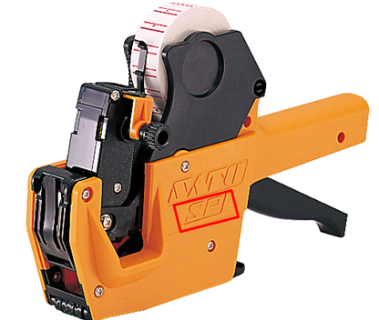
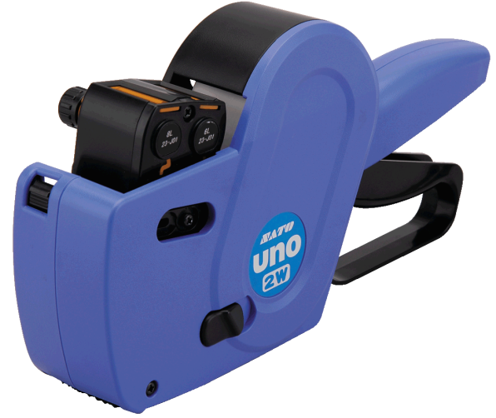

【製造番号】
▶UNOシリーズ | ▶UNOシリーズ以外
ハンドレバー（握る部分）の下側の外側にシールが添付されています。 そのシールのバーコードの下部に記載がされています。 | ハンドレバー（握る部分）の内側にシールが添付されています。 そのシールのバーコードの下部に記載がされています。
